Sheet1
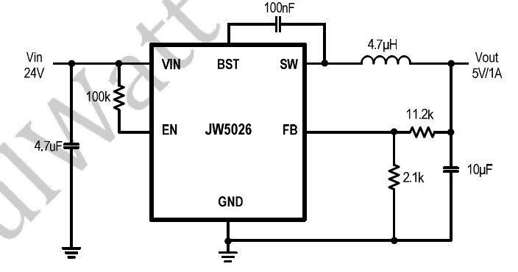

V | 5 | 3.3 | 4
倍数 | 5.25 | 3.125 | 4
R3 | 2 | 2.4 | 2.5
R2 | 10.5 | 7.5 | 10

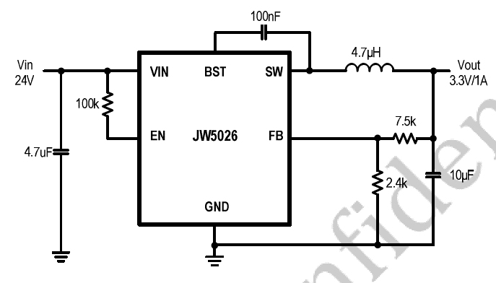
V | 3.3 | 4 | 5
倍数 | 3.125 | 4 | 5.25
R3 | 2.4 | 2.5 | 2
R2 | 7.5 | 10 | 10.5

